Gráfico 1
MINISTERIO DE HACIENDA
DIRECCIÓN GENERAL DE PRESUPUESTO
DIRECCIÓN DE ESTUDIOS ECONÓMICOS Y SEGUIMIENTO FINANCIERO

Gráfico 2. Transferencias corrientes otorgadas a Instituciones
(Noviembre 2024)
Valores en millones de RD$
RD$9,784.1 millones
RD$5,795.6 millones
RD$4,450.3 millones
RD$2,672.6 millones
RD$2,500.0 millones

 | Nota:
 | 1.Fecha de imputación al 30/11/2024 // Fecha de registro al 07/12/2024.
 | Fuente: Sistema de Información de la Gestión Financiera (SIGEF).

Gráfico 2
MINISTERIO DE HACIENDA
DIRECCIÓN GENERAL DE PRESUPUESTO
DIRECCIÓN DE ESTUDIOS ECONÓMICOS Y SEGUIMIENTO FINANCIERO

Gráfico 3. Transferencias de capital otorgadas a Instituciones
(Noviembre 2024)
Valores en millones de RD$

RD$629.5 millones
RD$237.4 millones
RD$67.5 millones
RD$66.8 millones
RD$58.0 millones

 | Nota:
 | 1.Fecha de imputación al 30/11/2024 // Fecha de registro al 07/12/2024.
 | Fuente: Sistema de Información de la Gestión Financiera (SIGEF).

Ilustración 1
 | MINISTERIO DE HACIENDA
 | DIRECCIÓN GENERAL DE PRESUPUESTO
 | DIRECCIÓN DE ESTUDIOS ECONÓMICOS Y SEGUIMIENTO FINANCIERO

Ilustración 1. Top 3 Instituciones con Mayor Ejecución de Gastos - Noviembre 2024
Valores en millones de RD$

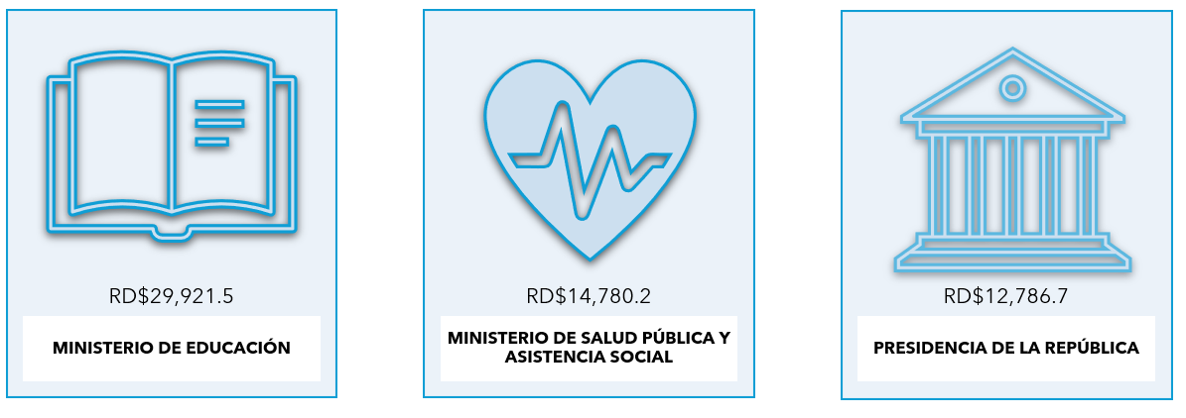

Impuesto sobre la renta proveniente de salarios
5,693.4

 | Nota: *Cifras Preliminares.
 | 1.Fecha de imputación al 30/11/2024 // Fecha de registro al 07/12/2024.
 | Fuente: Sistema de Información de la Gestión Financiera (SIGEF).

Mapa 1
País | Provincia | Montos
República Dominicana | Distrito Nacional | 433.4
República Dominicana | Azua | 31.0
República Dominicana | Bahoruco | 23.4
Puerto Plata
República Dominicana | Barahona | 49.9
Monte Cristi
República Dominicana | Dajabón | 142.3
República Dominicana | Duarte | 444.8
Valverde
Espaillat
República Dominicana | Elías Piña | 69.2
María Trinidad Sanchez
República Dominicana | El seibo | 94.0
Dajabón
República Dominicana | Espaillat | 33.0
Santiago Rodríguez
4.6
Hermanas Mirabal
144.1
República Dominicana | Independencia | 10.6
República Dominicana | La Altagracia | 113.7
Santiago
389.7
Duarte
Samaná
República Dominicana | La Romana | 15.7
República Dominicana | La vega | 230.7
República Dominicana | María Trinidad Sánchez | 9.8
República Dominicana | Monte Cristí | 196.1
Elías Piña
La Vega
230.7
Sanchez Ramírez
República Dominicana | Pedernales | 304.0
Hato Mayor
124.9
República Dominicana | Peravia | 30.2
San Juan
Monseñor Nouel
42.7
República Dominicana | Puerto Plata | 54.9
Monte Plata
El Seibo
República Dominicana | Hermanas Mirabal | 144.1
República Dominicana | Samaná | 46.6
República Dominicana | San Cristobal | 183.4
San José de Ocoa
República Dominicana | San Juan | 72.3
Azua
San Cristobal
Santo Domingo
La Altagracia
República Dominicana | San Pedro de Macorís | 103.7
Bahoruco
San Pedro de Macorís
La Romana
República Dominicana | Sanchez Ramírez | 38.9
Independencia
República Dominicana | Santiago | 389.7
República Dominicana | Santiago Rodríguez | 4.6
Peravia
Distrito Nacional
433.4
República Dominicana | Valverde | 68.8
República Dominicana | Monseñor Nouel | 42.7
Barahona
República Dominicana | Monte Plata | 69.1
República Dominicana | Hato Mayor | 124.9
República Dominicana | San José de Ocoa | 106.3
Pedernales
República Dominicana | Santo Domingo | 2,225.8

Nota: Excluye la inversión pública multiprovincial

Fuente: Sistema de Información de la Gestión Financiera (SIGEF).

Ilustración 2
MINISTERIO DE HACIENDA
DIRECCIÓN GENERAL DE PRESUPUESTO
DIRECCIÓN DE ESTUDIOS ECONÓMICOS Y SEGUIMIENTO FINANCIERO

 | Ilustración 2. Composición del gasto del gobierno central por finalidad
 |  |  |  | (Noviembre 2024)

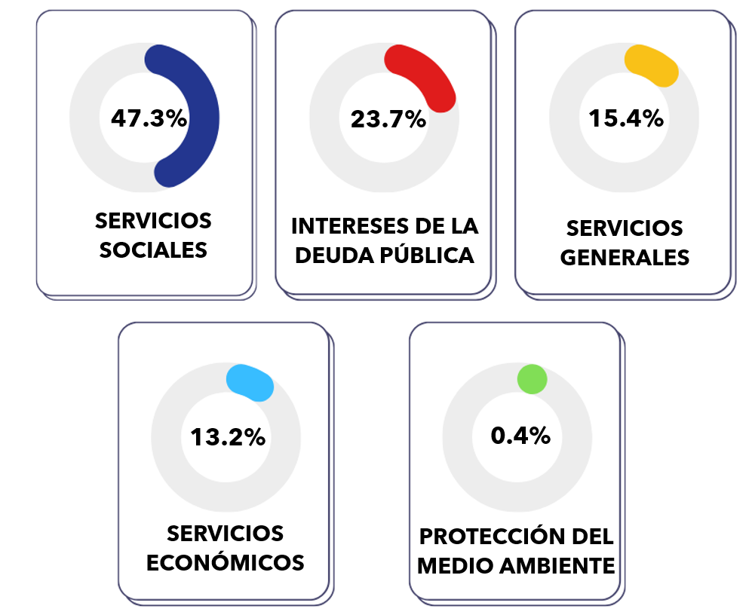

 |  | Notas:
 |  | 1. Fecha de imputación al 30/11/2024 // Fecha de registro al 07/12/2024.
 |  |  | Fuente: Elaboración propia con datos del SIGEF.

